상품제안서
투톤사각화분 4종(해바라기, 바질, 방울토마토, 나팔꽃) 택1 | 상품코드: F00553

 |  |  |  |  |  |  | 02-412-0044 | www.easy1.co.kr
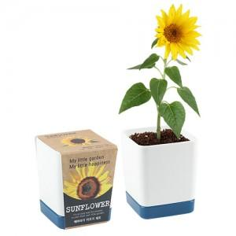 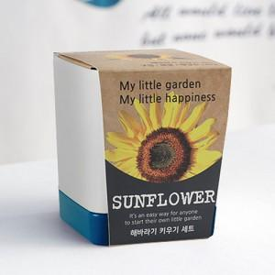 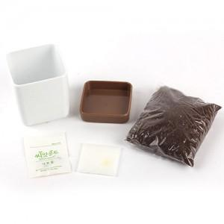

【상세/제작정보】 | <p>띠지 인쇄(최소 500개이상 인쇄가능)&nbsp;</p>

【인쇄/포장옵션】 | 실크, 스티커, 풀칼라 / 별도문의

【공급단가】 | 수량 | 160~ | 500~ | 1,000~ | 2,000~ | 3,000~
*VAT별도 | 해바라기 | 3,370원 | 3,250원 | 3,120원 | 3,000원 | 2,920원
 | 바질 | 3,370원 | 3,250원 | 3,120원 | 3,000원 | 2,920원
 | 방울토마토 | 3,370원 | 3,250원 | 3,120원 | 3,000원 | 2,920원
 | 나팔꽃 | 3,370원 | 3,250원 | 3,120원 | 3,000원 | 2,920원

【상품 URL】 | http://www.easy1.co.kr/src/goods_detail.php?gdno=553

